상품제안서
이노젠 PH1000 회전 접이식 스마트폰 거치대 | 상품코드: F24291

 |  |  |  |  |  |  | 02-412-0044 | www.easy1.co.kr
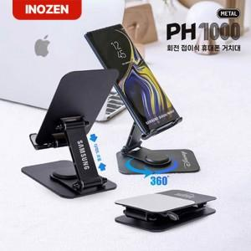

【상세/제작정보】 | ★ 덤증정(100+1) ★

【인쇄/포장옵션】 | 레이저 / 포장지포장

【공급단가】 | 수량 | 50~ | 100~ | 500~ | 1,000~ | 2,000~
*VAT별도 | 단가 | 5,400원 | 5,310원 | 5,170원 | 5,080원 | 4,950원

【상품 URL】 | https://dev.easy1.co.kr:443/src/goods_detail.php?gdno=24291

